FLEXO
Ceník flexo kabelů DAMIJA elektro s.r.o. - 3Q 2022
Platný od 01.07.2022 do 30.09.2022 |  |  |  |  |  | Nastavení slevy
Níže uvedené ceny jsou bez DPH a platí pro MOQ = 20 ks |  |  |  |  |  |  | Kódové značení
Ostatní typy a množství mimo MOQ pouze na poptávku

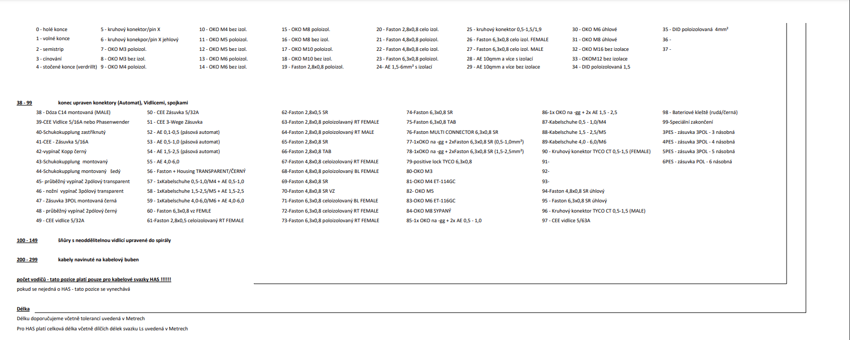
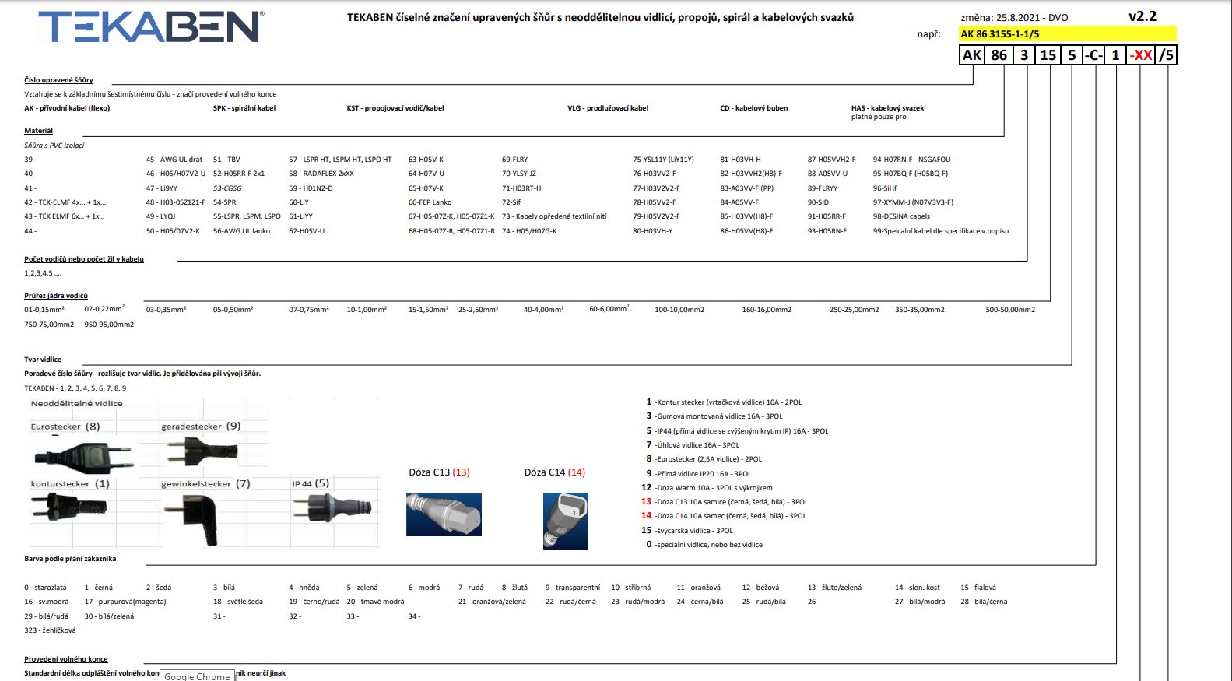
Kód DAMIJA | Značení DAMIJA | Popis | typ kabelu | Doporučená prodejní cena/ks | Cena po slevě/ks
65500026 | AK 52 2101-1-1/10 | Přívodní kabel H05RR-F 2x1,0 s kontur vidlicí L=10m | Pryž | 272.99 Kč | 272.99 Kč
65500014 | AK 52 2101-1-1/2 | Přívodní kabel H05RR-F 2x1,0 s kontur vidlicí L=2m | Pryž | 78.20 Kč | 78.20 Kč
65500003 | AK 52 2101-1-1/3 | Přívodní kabel H05RR-F 2x1,0 s kontur vidlicí L=3m | Pryž | 87.83 Kč | 87.83 Kč
65500020 | AK 52 2101-1-1/4 | Přívodní kabel H05RR-F 2x1,0 s kontur vidlicí L=4m | Pryž | 124.04 Kč | 124.04 Kč
65500004 | AK 52 2101-1-1/5 | Přívodní kabel H05RR-F 2x1,0 s kontur vidlicí L=5m | Pryž | 130.84 Kč | 130.84 Kč
65500119 | AK 52 2101-1-53/5 | Přívodní kabel H05RR-F 2x1,0 s kontur vidlicí L=5m | Pryž | 150.50 Kč | 150.50 Kč
65500350 | AK 82 2058-1-1/2 | Přívodní kabel H03VVH2-F 2x0,5C s euro vidlicí L=2m | PVC | 33.12 Kč | 33.12 Kč
65500090 | AK 82 2078-1-1/3 | Přívodní kabel H03VVH2-F 2x0,75C s euro vidlicí L=3m | PVC | 53.60 Kč | 53.60 Kč
65500047 | AK 85 2078-1-1/3 | Přívodní kabel H03VV-F 2x0,75C s euro vidlicí L=3m | PVC | 64.34 Kč | 64.34 Kč
65500010 | AK 85 3077-1-1/3 | Přívodní kabel H03VV-F 3x0,75C s úhlovou vidlicí L=3m | PVC | 94.86 Kč | 94.86 Kč
65500185 | AK 86 2071-1-1/3 | Přívodní kabel H05VV-F 2x0,75C s kontur vidlicí L=3m | PVC | 66.08 Kč | 66.08 Kč
65500404 | AK 86 2071-1-1/6,3 | Přívodní kabel H05VV-F 2x0,75C s kontur vidlicí L=6,3m | PVC | 117.44 Kč | 117.44 Kč
65500013 | AK 86 2101-1-1/3 | Přívodní kabel H05VV-F 2x1,0C s kontur vidlicí L=3m | PVC | 76.53 Kč | 76.53 Kč
65500059 | AK 86 3077-1-1/2 | Přívodní kabel H05VV-F 3G0,75C s úhlovou vidlicí L=2m | PVC | 70.63 Kč | 70.63 Kč
65500060 | AK 86 3077-1-1/3 | Přívodní kabel H05VV-F 3G0,75C s úhlovou vidlicí L=3m | PVC | 91.64 Kč | 91.64 Kč
65500061 | AK 86 3077-1-1/5 | Přívodní kabel H05VV-F 3G0,75C s úhlovou vidlicí L=5m | PVC | 134.59 Kč | 134.59 Kč
65500367 | AK 86 3077-1-13/2 - dóza N5 | Přívodní kabel H05VV-F 3G1C s úhlovou vidlicí L=3m | PVC | 112.66 Kč | 112.66 Kč
65500379 | AK 86 3079-1-1/4 | Propojovací vodič H05VV-F 3G0,75C L=4m | PVC | 105.66 Kč | 105.66 Kč
65500054 | AK 86 3107-1-1/3 | Přívodní kabel H05VV-F 3G1C s úhlovou vidlicí L=3m | PVC | 102.65 Kč | 102.65 Kč
65500248 | AK 86 3107-1-12/3 - dóza N5 | Přívodní kabel H05VV-F 3G1C s úhlovou vidlicí L=3m | PVC | 120.59 Kč | 120.59 Kč
65500196 | AK 86 3109-1-1/2 | Přívodní kabel H05VV-F 3G1Č s přímou vidlicí L=2m | PVC | 76.93 Kč | 76.93 Kč
65500048 | AK 86 3109-1-1/3 | Přívodní kabel H05VV-F 3G1Č s přímou vidlicí L=3m | PVC | 102.71 Kč | 102.71 Kč
65500049 | AK 86 3109-1-1/5 | Přívodní kabel H05VV-F 3G1C s přímou vidlicí L=5m | PVC | 153.69 Kč | 153.69 Kč
65500519 | AK 86 3109-1-53/3 | Přívodní kabel H05VV-F 3G1C s přímou vidlicí L=3m | PVC | 107.26 Kč | 107.26 Kč
65500065 | AK 86 3157-1-1/3 | Přívodní kabel H05VV-F 3G1,5C s úhlovou vidlicí L=3m | PVC | 132.95 Kč | 132.95 Kč
65500067 | AK 86 3157-3-1/3 | Přívodní kabel H05VV-F 3G1,5B s úhlovou vidlicí L=3m | PVC | 132.95 Kč | 132.95 Kč
65500068 | AK 86 3157-3-1/5 | Přívodní kabel H05VV-F 3G1,5B s úhlovou vidlicí L=5m | PVC | 185.77 Kč | 185.77 Kč
65500052 | AK 86 3159-1-1/10 | Přívodní kabel H05VV-F 3G1,5C s přímou vidlicí L=10m | PVC | 382.37 Kč | 382.37 Kč
65500050 | AK 86 3159-1-1/3 | Přívodní kabel H05VV-F 3G1,5C s přímou vidlicí L=3m | PVC | 134.32 Kč | 134.32 Kč
65500051 | AK 86 3159-1-1/5 | Přívodní kabel H05VV-F 3G1,5C s přímou vidlicí L=5m | PVC | 194.52 Kč | 194.52 Kč
65500069 | AK 86 3159-3-1/3 | Přívodní kabel H05VV-F 3G1,5B s přímou vidlicí L=3m | PVC | 134.94 Kč | 134.94 Kč
65500070 | AK 86 3159-3-1/5 | Přívodní kabel H05VV-F 3G1,5B s přímou vidlicí L=5m | PVC | 209.26 Kč | 209.26 Kč
65500286 | AK 86 3255-3-1/3 | Přívodní kabel H05VV-F 3G2,5B s přímou vidlicí IP44 L=3m | PVC | 204.25 Kč | 204.25 Kč
65500501 | AK 86 3255-3-1/5 | Přívodní kabel H05VV-F 3G2,5B s přímou vidlicí IP44 L=5m | PVC | 313.34 Kč | 313.34 Kč
65500071 | AK 87 2078-1-1/3 | Přívodní kabel H05VVH2-F 2x0,75C s euro vidlicí L2,5A =3m | PVC | 55.24 Kč | 55.24 Kč
65500036 | AK 91 2151-1-1/10 | Přívodní kabel H05RR-F 2x1,5C s kontur vidlicí L=10m | Pryž | 366.27 Kč | 366.27 Kč
65500002 | AK 91 2151-1-1/3 | Přívodní kabel H05RR-F 2x1,5C s kontur vidlicí L=3m | Pryž | 122.18 Kč | 122.18 Kč
65500030 | AK 91 2151-1-1/5 | Přívodní kabel H05RR-F 2x1,5C s kontur vidlicí L=5m | Pryž | 186.59 Kč | 186.59 Kč
65500072 | AK 91 2251-1-1/3 | Přívodní kabel H05RR-F 2x2,5C s kontur vidlicí L=3m | Pryž | 201.95 Kč | 201.95 Kč
65500073 | AK 91 2251-1-1/5 | Přívodní kabel H05RR-F 2x2,5C s kontur vidlicí L=5m | Pryž | 292.17 Kč | 292.17 Kč
65500058 | AK 91 3109-1-1/10 | Přívodní kabel H05RR-F 3G1C s přímou vidlicí L=10m | Pryž | 372.06 Kč | 372.06 Kč
65500022 | AK 91 3109-1-1/2 | Přívodní kabel H05RR-F 3G1C s přímou vidlicí L=2m | Pryž | 84.63 Kč | 84.63 Kč
65500023 | AK 91 3109-1-1/3 | Přívodní kabel H05RR-F 3G1C s přímou vidlicí L=3m | Pryž | 121.69 Kč | 121.69 Kč
65500012 | AK 91 3109-1-1/5 | Přívodní kabel H05RR-F 3G1C s přímou vidlicí L=5m | Pryž | 198.72 Kč | 198.72 Kč
65500272 | AK 91 3157-1-1/3 | Přívodní kabel H05RR-F 3G1,5C s úhlovou vidlicí L=3m | Pryž | 147.84 Kč | 147.84 Kč
65500273 | AK 91 3157-1-1/5 | Přívodní kabel H05RR-F 3G1,5C s úhlovou vidlicí L=5m | Pryž | 228.46 Kč | 228.46 Kč
65500015 | AK 91 3159-1-1/10 | Přívodní kabel H05RR-F 3G1,5C s přímou vidlicí L=10m | Pryž | 474.67 Kč | 474.67 Kč
65500044 | AK 91 3159-1-1/2 | Přívodní kabel H05RR-F 3G1,5C s přímou vidlicí L=2m | Pryž | 109.91 Kč | 109.91 Kč
65500008 | AK 91 3159-1-1/3 | Přívodní kabel H05RR-F 3G1,5C s přímou vidlicí L=3m | Pryž | 138.57 Kč | 138.57 Kč
65500009 | AK 91 3159-1-1/5 | Přívodní kabel H05RR-F 3G1,5C s přímou vidlicí L=5m | Pryž | 214.08 Kč | 214.08 Kč
65500596 | AK 91 3255-1-1/10 | Přívodní kabel H05RR-F 3G2,5C s IP44vidlicí L=10m | Pryž | 776.18 Kč | 776.18 Kč
65500517 | AK 91 3255-1-1/3 | Přívodní kabel H05RR-F 3G2,5C s vidlicí IP44 L=3m | Pryž | 230.98 Kč | 230.98 Kč
65500024 | AK 91 3255-1-1/5 | Přívodní kabel H05RR-F 3G2,5C s vidlicí IP44 L=5m | Pryž | 365.14 Kč | 365.14 Kč
65500106 | AK 93 2101-1-1/3 | Přívodní kabel H05RN-F 2x1C s kontur vidlicí L=3m | Pryž | 92.43 Kč | 92.43 Kč
65500382 | AK 93 2101-1-1/5 | Přívodní kabel H05RN-F 2x1C s přímou vidlicí L=5m | Pryž | 142.84 Kč | 142.84 Kč
65500245 | AK 93 3109-1-1/3 | Přívodní kabel H05RN-F 3G1C s přímou vidlicí L=3m | Pryž | 136.85 Kč | 136.85 Kč
65500016 | AK 94 2101-1-1/10 | Přívodní kabel H07RN-F 2x1C s kontur vidlicí L=10m | Pryž | 344.38 Kč | 344.38 Kč
65500005 | AK 94 2101-1-1/3 | Přívodní kabel H07RN-F 2x1C s kontur vidlicí L=3m | Pryž | 103.22 Kč | 103.22 Kč
65500228 | AK 94 2101-1-1/4 | Přívodní kabel H07RN-F 2x1C s kontur vidlicí L=4m | Pryž | 126.20 Kč | 126.20 Kč
65500006 | AK 94 2101-1-1/5 | Přívodní kabel H07RN-F 2x1C s kontur vidlicí L=5m | Pryž | 154.01 Kč | 154.01 Kč
65500017 | AK 94 2101-1-53/5 | Přívodní kabel H07RN-F 2x1C s kontur vidlicí L=5m | Pryž | 180.73 Kč | 180.73 Kč
65500167 | AK 94 2151-1-1/10 | Přívodní kabel H07RN-F 2x1,5C s kontur vidlicí L=10m | Pryž | 440.58 Kč | 440.58 Kč
65500018 | AK 94 2151-1-1/3 | Přívodní kabel H07RN-F 2x1,5C s kontur vidlicí L=3m | Pryž | 133.95 Kč | 133.95 Kč
65500027 | AK 94 2151-1-1/4 | Přívodní kabel H07RN-F 2x1,5C s kontur vidlicí L=4m | Pryž | 176.38 Kč | 176.38 Kč
65500007 | AK 94 2151-1-1/5 | Přívodní kabel H07RN-F 2x1,5C s kontur vidlicí L=5m | Pryž | 206.91 Kč | 206.91 Kč
65500619 | AK 94 2151-1-54/3 | Přívodní kabel H07RN-F 2x1,5C s kontur vidlicí L=3m | Pryž | 141.20 Kč | 141.20 Kč
65500525 | AK 94 2151-1-54/5 | Přívodní kabel H07RN-F 2x1,5C s kontur vidlicí L=5m | Pryž | 214.70 Kč | 214.70 Kč
65500369 | AK 94 3105-1-1/3 | Přívodní kabel H07RN-F 3x1,0C s přímou vidlicí IP44 L=3m | Pryž | 130.71 Kč | 130.71 Kč
65500057 | AK 94 3109-1-1/5 | Přívodní kabel H07RN-F 3x1,0C s přímou vidlicí L=5m | Pryž | 193.83 Kč | 193.83 Kč
65500028 | AK 94 3155-1-1/3 | Přívodní kabel H07RN-F 3x1,5C s přímou vidlicí IP44 L=3m | Pryž | 176.73 Kč | 176.73 Kč
65500029 | AK 94 3155-1-1/5 | Přívodní kabel H07RN-F 3x1,5C s přímou vidlicí IP44 L=5m | Pryž | 278.27 Kč | 278.27 Kč
65500045 | AK 95 2101-11-1/3 | Přívodní kabel H05BQ-F 2x1,0O s kontur vidlicí L=3m | PUR | 188.18 Kč | 188.18 Kč
65500046 | AK 95 2101-11-1/5 | Přívodní kabel H05BQ-F 2x1,0O s kontur vidlicí L=5m | PUR | 289.18 Kč | 289.18 Kč
65500083 | AK 95 2151-11-1/3 | Přívodní kabel H07BQ-F 2x1,5O s kontur vidlicí L=3m | PUR | 226.87 Kč | 226.87 Kč
65500084 | AK 95 2151-11-1/5 | Přívodní kabel H07BQ-F 2x1,5O s kontur vidlicí L=5m | PUR | 350.37 Kč | 350.37 Kč
65500614 | AK 95 3079-11-53/3 | Přívodní kabel H05BQ-F 3x0,75O s přímou vidlicí L=3m | PUR | 201.84 Kč | 201.84 Kč
65500099 | AK 95 3109-11-1/3 | Přívodní kabel H05BQ-F 3x1 O s přímou vidlicí L=3m | PUR | 215.82 Kč | 215.82 Kč
65500100 | AK 95 3109-11-1/5 | Přívodní kabel H05BQ-F 3x1 O s přímou vidlicí L=5m | PUR | 327.48 Kč | 327.48 Kč
65500387 | AK 95 3109-11-53/3 | Přívodní kabel H05BQ-F 3x1 O s přímou vidlicí L=3m | PUR | 220.34 Kč | 220.34 Kč
65500377 | AK 95 3155-11-1/10 | Přívodní kabel H07BQ-F 3x1,5O s přímou vidlicí IP44 L=10m | PUR | 827.68 Kč | 827.68 Kč
65500091 | AK 95 3155-11-1/3 | Přívodní kabel H07BQ-F 3x1,5O s přímou vidlicí IP44 L=3m | PUR | 271.55 Kč | 271.55 Kč
65500337 | AK 95 3155-11-1/5 | Přívodní kabel H07BQ-F 3x1,5O s přímou vidlicí IP44 L=5m | PUR | 424.63 Kč | 424.63 Kč

